03.Home
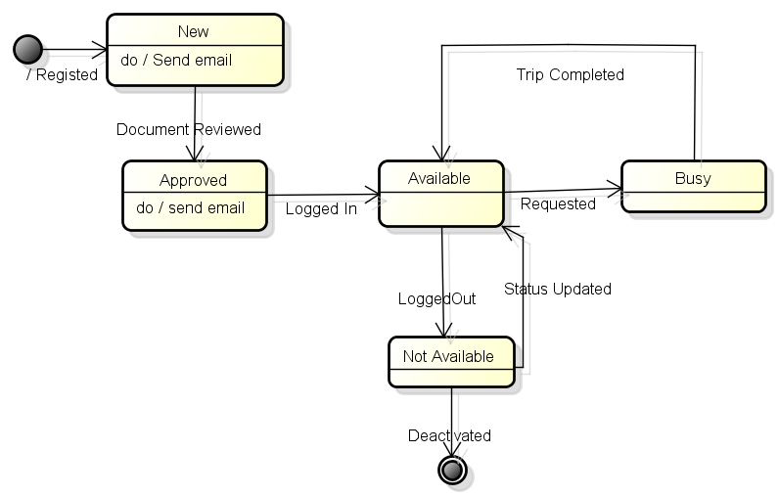
 | (Menu Icon) | T-NET |  | (Services) | (Menu Icon) | T-NET |  | (Services) | (Menu Icon) | T-NET |  | (Services) | (Menu Icon) | T-NET |  | (Services)
 |  | Screen Name |  |  |  | Screen Name |  |  |  | Screen Name
 |  | vị trí khách đang đứng |  |  |  | vị trí khách đang đứng |  |  |  | vị trí khách đang đứng

 |  |  |  |  |  |  |  |  |  |  |  |  |  |  |  |  | Màn hình xác nhận cho trường hợp lái xe từ chối yêu cầu hoặc hủy chuyến đi. |  |  | Màn hình xác nhận cho trường hợp lái xe muốn chuyển từ trạng thái chưa sẵn sàng sang trạng thái sẵn sàng.

 |  |  | Bản đồ hiển thị vị trí Taxi đang đứng |  |  |  | Bản đồ hiển thị vị trí Taxi đang đứng |  |  |  | Bản đồ hiển thị vị trí Taxi đang đứng |  |  |  | Bản đồ hiển thị vị trí Taxi đang đứng |  |  | Xác Nhận |  |  | Xác Nhận

 |  |  |  |  |  |  |  |  | <Tên Khách Hàng> |  |  |  |  |  |  |  | Bạn có chắn chắn là bạn muốn hủy/từ chối chuyến đi này? |  |  | Bạn có chắn chắn là bạn đã sẵn sang phục vụ?
 |  |  |  |  |  |  |  |  | Quãng đường ước tính(KM) |  |  | 4.00
 |  |  |  |  |  |  |  |  | Phí ước tình (đ) |  |  | 40000.00
 |  | Tên Khách Hàng có yêu cầu |  |  |  | Tên Khách Hàng có yêu cầu |  |  | Khuyến mãi (đ) |  |  | 3000.00 |  |  |  |  |  | Không | Có |  | Không | Có
 |  | ĐT:091220003 |  | icon |  | ĐT:091220003 |  | icon | Số tiến thanh toán |  |  | 37000.00
 | Anh | Địa chỉ: |  |  | Anh | Địa chỉ:
 |  | Chấp Nhận |  | Từ Chối |  | Đã Đón Khách |  | Hủy Chuyến |  | Chạm Để Thanh Toán |  |  | NOT READY
 |  |  |  |  |  |  |  |  |  |  |  |  | Sẵn Sàng (Ready)/Chưa sẵn sàng (Not Ready)
 |  | Hình A |  |  |  | Hình B |  |  |  | Hình C |  |  |  | Hình D |  |  |  | Hình E |  |  | Hình F

Business Rules
STT | Description
1 | Khi khách hàng gửi yêu cầu đến lái xe, màn hình sẽ hiển thị vị trí của khách hàng có yêu cầu xe. Đồng thời hiển thị thông tin khách hàng gồm (ảnh nếu có, tên, địa chỉ) cùng với 2 nút "Chấp Nhận" hoặc "Từ Chối"
2 | Nếu lái xe từ chối, giao dịch này vẫn được ghi lại nhưng với trạng thái là "Không Chấp Nhận". Trạng thái của lái xe sẽ được chuyển về trạng thái "Không Phục Vụ". Một thông báo được gửi cho người gọi xe
3 | Nếu lái xe lựa chọn chấp nhận, hệ thống sẽ hiển thị đường đi từ vị trí lái xe đang đứng đến vị trí của người đi xe. Đồng thời gửi một thông báo cho người đi xe. Trong trạng thái này thì vị trí của lái xe cũng được cập nhật 5 phút 1 lần
4 | Khi lái xe đang ở màn hình này, thì vị trí của lái xe được gửi về hệ thống trung tâm cứ sau 5' một lần
4 | Khi lái xe mở màn hình thì sẽ hiển thị vị trí của lái xe và bản đồ xung quanh vị trí đó 20km
5 | Khi có khách hàng gửi yêu gọi xe, kèm theo thông báo trên màn hình thì sẽ có bản nhạc gọi sẽ được phát để báo cho lái xe
6 | Ngôn ngữ của màn hình được điều chỉnh theo ngôn ngữ mà lái xe lựa chọn lúc đăng ký.
7 | Khi lái xe đang ở màn hình này thì ứng dụng vẫn được chạy khi SmartPhone chuyển sang chế độ standby và hiển thị thông báo khi khách hàng gọi đến
8 | Khi lái xe lựa chọn biểu tượng bên trái, phần mềm hiển thị menu cho phép lái xe thực hiện các tác vụ trên menu
9 | Khi lái xe lựa chọn biểu tượng bên phải, phần mềm phải hiển thị service cho phép lái xe lựa chọn dịch vụ khác
10 | Khi lái xe chấp nhận yêu cầu, trạng thái của lái xe sẽ chuyển sang "Busy", và trạng của request (Trip) sẽ là "Picking". Task bar yêu cầu của người đi xe sẽ được hiển thị kèm theo nút "Chạm để thanh toán" và "Khách Hủy " đến khi nào lái xe đưa khách đến nơi đón
11 | Khi lái xe xác nhận đã đón khách, trạng thái của yêu cầu (Trip) sẽ chuyển sang "Picked", màn hình hiển thị thông tin thanh toán (dạng popup) được hiện ra - thông tin về số tiền quãng đường sẽ được tự động cập nhật sau 20 giây
12 | Task bar thông tin người đi xe sẽ được hiển thị kèm theo thông báo "ĐÃ TRẢ KHÁCH " (Hình C) sau khi lái xe chọn nút "Thanh Toán" trên màn hình thanh toán. Thông tin này được hiển thị trong vòng 3 giây (tham số này cần được cấu hình để dễ thay đổi)
13 | Nếu người đi không có ảnh thì phần ảnh của người đi được hiển thị ảnh mặc định
14 | Nếu lái xe lựa chọn "Từ Chối" hoặc hủy chuyến hệ thống sẽ ghi lại hành động này và trạng thái của lái xe sẽ chuyển chuyển sang trạng thái "Not Available" (Hình E). Để chuyển sang trạng thái Available, lái xe có 2 cách: a) Lái thoát khỏi ứng dụng và đăng nhập lại b) lựa chọn nút "Yes" (Hình F)
15
16
17

Sơ đồ trạng thái của Trip
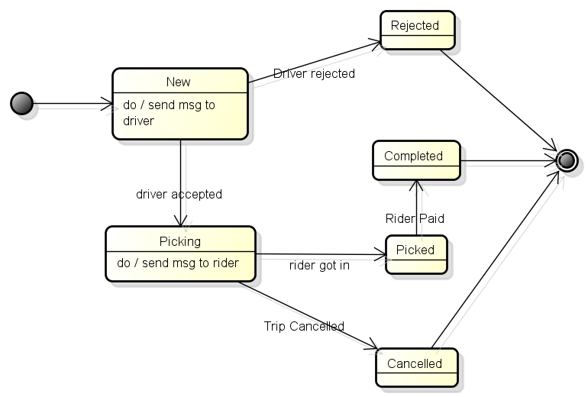

Sơ Đồ Trạng Thái của Driver

